상품제안서
모두애 대나무 수저세트 (제로 웨이스트) | 상품코드: S26849

 |  |  |  |  |  |  | 02-713-8555 | www.synergygift.co.kr
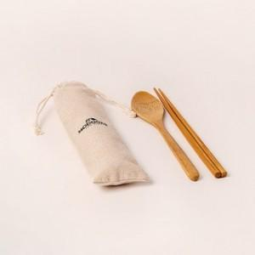

【상세/제작정보】 | <p>40mm x 40mm 린넨파우치 전사인쇄 포함&nbsp;</p>

【인쇄/포장옵션】 | 파우치컬러인쇄 / 린넨파우치

【공급단가】 | 수량 | 200~ | 500~ | 1,000~ | 3,000~ | 10,000~
*VAT별도 | 단가 | 3,050원 | 2,910원 | 2,840원 | 2,790원 | 2,690원

【상품 URL】 | https://www.synergygift.co.kr:443/src/goods_detail.php?gdno=26849

